Hinweise und Übersicht
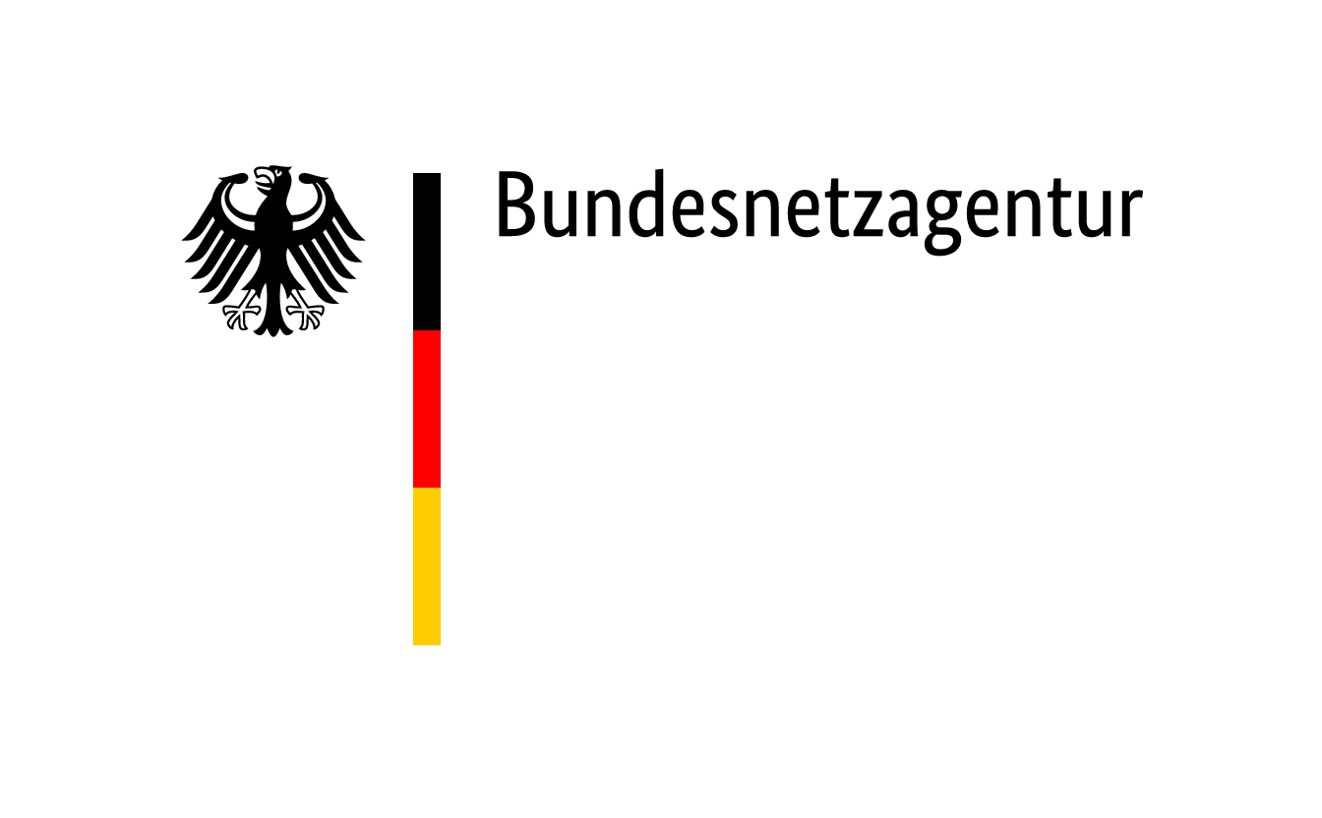
 | Fragebogen Risikobewertung Gas

 | Dieser Fragebogen dient der Datenabfrage im Rahmen der Risikobewertung Gas nach Artikel 7 der Verordnung (EU) 2017/1938 über Maßnahmen zur Gewährleistung der sicheren Erdgasversorgung.

 | Eine zusammenfassende Beantwortung durch Obergesellschaften bei Konzernen ist nicht vorgesehen. Die in den Fragebögen vorzunehmenden Angaben beziehen sich nur direkt auf das jeweilige Unternehmen und nicht auf Unternehmen, an denen das antwortende Unternehmen beteiligt ist.

 | Nehmen Sie keine Modifikationen an dem Fragebogen vor und tragen Sie Ihre Antworten nur in die vorgesehenen Felder unter Beachtung der vorgegebenen Feldformate ein. Ist ein Zahlenformat gefordert, geben Sie die Zahlenwerte stets als Ziffer ohne Einheit ein.

 | Die Zellen in denen eine Eintragung erfolgen soll sind in den Tabellenblättern gelb markiert. Freitextfelder sind der Übersicht halber zunächst zu klein formatiert. Die entsprechende Zelle können Sie über die Veränderung der Spaltenbreite/Zeilenhöhe nach Ihrem Bedarf anpassen.

 | Bitte beantworten Sie zunächst die folgende Frage:

 | In welcher Rolle agieren Sie im Gasmarkt?
 | Bitte im Dropdown-Menü auswählen

 | Füllen Sie nur die Tabellenblätter aus, die für Ihre Marktrolle vorgesehen sind. Tabellenblätter ohne Farbkodierung sind unabhängig der Marktrolle auszufüllen. Sie können für jedes Tabellenblatt markieren ob in den Angaben Betriebs- und Geschäftsgeheimnisse (BuGs) enthalten sind. Wählen Sie dazu in dem Dropdown-Menü entsprechend "Ja" oder "Nein" aus.

 | Auszufüllen für Gasgroßhändler
 | Auszufüllen für Gaslieferanten
 | Auszufüllen unabhängig der Marktrolle

 | Angaben zum Unternehmen
Stammdaten | Angaben zum angefragten Unternehmen

 | Verträge für Gesamtbeschaffungsvolumen | BuGs enthalten?
1.1 | Importverträge bzw. Verträge mit deutschen Erdgasförderunternehmen
1.2 | Jährliches Beschaffungsvolumen nach Vertragslaufzeiten
1.3 | Erläuterung der Abwägung zwischen OTC- und Börsenbeschaffung
1.4 | Indexierung der Verträge

 | Vertragsgestaltung mit Kunden: Gasgroßhändler | BuGs enthalten?
2.1 | Jährliche Lieferverpflichtungen in Abhängigkeit der Vertragslaufzeit
2.2 | Modelle an (standardisierten) Verträgen
2.3 | Liefervolumen nach Vertragsarten
2.4 | Liefervolumen und Anzahl Kunden
2.5 | Erläuterung der Vertragsstruktur mit den in 2.3 genannten Kundengruppen

 | Vertragsgestaltung mit Kunden: Gaslieferanten | BuGs enthalten?
3.1 | Liefervolumen und Anzahl der Kunden
3.2 | Produkte zur Gasbeschaffung für die Lieferung an Letztverbraucher und Haushaltskunde
3.3 | Auflistung genutzter Zwischenhändler
3.4 | Absatz an Letztverbrauchern nach Vertragsart
3.5 | Modelle an (standardisierten) Verträgen
3.6 | Liefervolumen nach Vertragsarten

 | Strategien zur Absicherung | BuGs enthalten?
4.1 | Gasgroßhändler: Absicherung der Lieferverpflichtungen
4.2 | Gasgroßhändler: Erläuterung der Absicherungsstrategie
4.3 | Gaslieferant: Vorkehrungen für die Sicherstellung der Versorgung nach § 53a EnWG

 | Risikomanagement | BuGs enthalten?
5.1 | Betrachtete Risiken bei der Absicherung der Erdgasversorgung
5.2 | Gasgroßhändler: Risikomanagementstrategien zur Steuerung und Begrenzung der Risiken
5.3 | Gasgroßhändler: Innerhalb der Gaslieferverträge berücksichtigte Risikofaktoren
5.4 | Gasgroßhändler: Erläuternung der unternehmensinternen und vertraglichen Risikomanagementstrategien
5.5 | Gaslieferant: Risikomanagementstrategien zur Steuerung und Begrenzung der Risiken

